Chi tiết địa chất
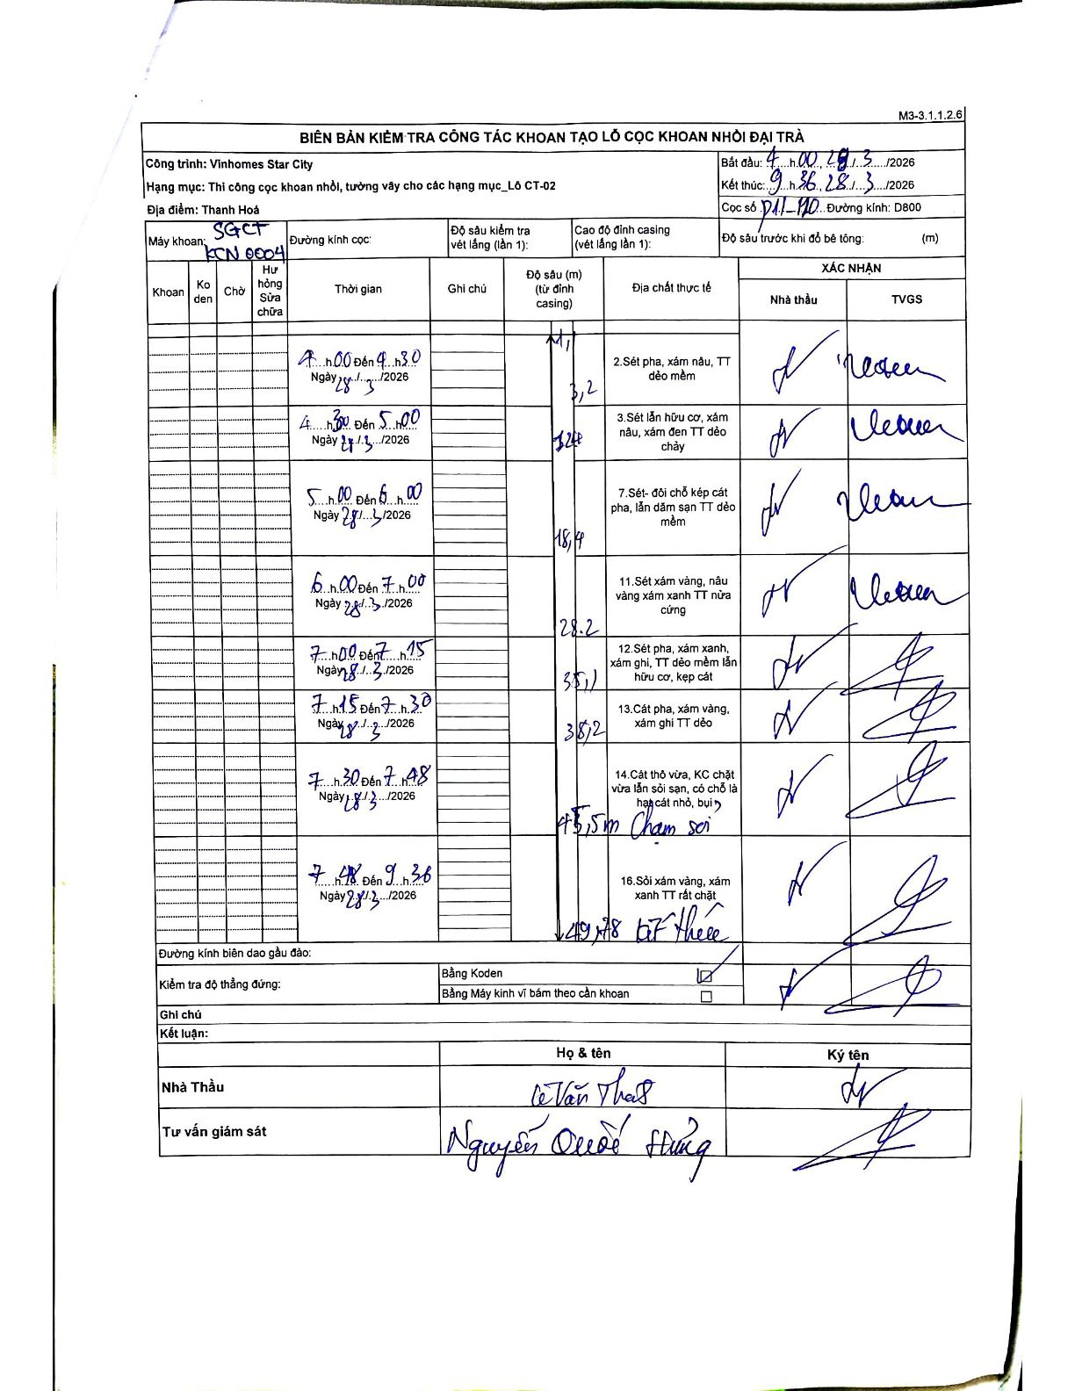
Dự án | Star City Thanh Hóa
Hạng mục | Thi công cọc khoan nhồi, tường vây cho các hạng mục_Lô CT-02
Tên bộ phận | Lô CT-02
Số hiệu cọc | P11-110
Tên Máy khoan | SGCT-KCN0004
Đường kính | D800
Bắt đầu thi công | 04:00 28/03/2026
Kết thúc thi công | 09:36 28/03/2026

Địa chất TT | Đường kính | Mô tả lớp thiết kế | Từ (h) | Đến (h) | Cao độ từ | Cao độ đến | T.Gian (h) | Dài (m) | V (m/h) | Ghi chú
2 | D800 | Sét pha, xám nâu, TT dẻo mềm | 04:00 28/03/2026 | 04:30 28/03/2026 | 0 | -3.2 | 0.5 | 3.2 | 6.4
3 | D800 | Sét lẫn hữu cơ, xám nâu, xám đen TT dẻo chảy | 04:30 28/03/2026 | 05:00 28/03/2026 | -3.2 | -12.4 | 0.5 | 9.2 | 18.4
7 | D800 | Sét- đôi chỗ kẹp cát pha, lẫn dăm sạn TT dẻo mềm | 05:00 28/03/2026 | 06:00 28/03/2026 | -12.4 | -18.4 | 1 | 6 | 6
11 | D800 | Sét xám vàng, nâu vàng xám xanh TT nửa cứng | 06:00 28/03/2026 | 07:00 28/03/2026 | -18.4 | -28.2 | 1 | 9.8 | 9.8
12 | D800 | Sét pha, xám xanh, xám ghi, TT dẻo mềm lẫn hữu cơ, kẹp cát | 07:00 28/03/2026 | 07:15 28/03/2026 | -28.2 | -35.1 | 0.25 | 6.9 | 27.6
13 | D800 | Cát pha, xám vàng, xám ghi TT dẻo | 07:15 28/03/2026 | 07:30 28/03/2026 | -35.1 | -38.2 | 0.25 | 3.1 | 12.4
14 | D800 | Cát thô vừa, KC chặt vừa lẫn sỏi sạn, có chỗ là hạt cát nhỏ, bụi | 07:30 28/03/2026 | 07:48 28/03/2026 | -38.2 | -45.5 | 0.3 | 7.3 | 24.33 | Chạm sỏi
16 | D800 | Sỏi xám vàng, xám xanh TT rất chặt | 07:48 28/03/2026 | 09:36 28/03/2026 | -45.5 | -49.78 | 1.8 | 4.28 | 2.38 | Kết thúc

ẢNH BIÊN BẢN GỐC

